Sheet1
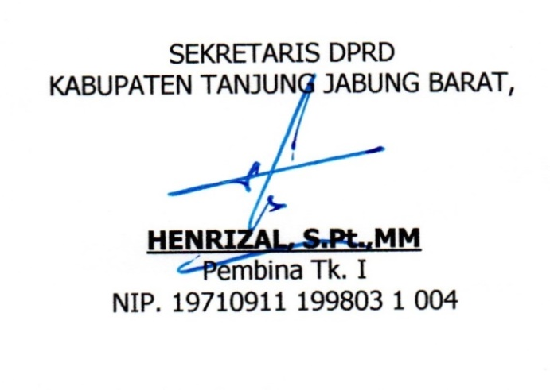
CASCADING SEKRRETARIAT DPRD
KABUPATEN TANJUNG JABUNG BARAT
TAHUN 2022

misi 3 RPJMD
 |  |  | 3.1. Peningkatan Tata Kelola Pemerintahan yang baik ( Good Government) untuk pelayanan Publik

Tujuan OPD
 |  |  | Terwujudnya pelayanan tugas dan fungsi sekretariat DPRD Kab Tanjab Barat yang efektif, efisien, dan akutanbel

Sasaran
OPD
 |  |  | Meningkatnya pelayanan tugas dan fungsi sekretariat DPRD Kab Tanjab Barat dalam mendukung tugas dan fungsi DPRD sesuai ketentuan.

IKU
 |  |  | Indeks Kepuasan Layanan Terhadap Anggota DPRD

Tersedianya SDM Yang Berkompetensi | Meningkatnya sarana dan prasarana kantor yang memadai | Terlaksananya Hak Keuangan DPRD | Meningkatnya Pelayanan Rapat-rapat Pembahasan Anggaran dan terdokumentasi dengan baik | Terfasilitasinya pembahasan Raperda menjadi Perda | Terfasilitasinya Rapat-rapat AKD | Terlaksananya Penyerapan Aspirasi Masyarakat | Terlaksananya Pendalaman Tugas Anggota DPRD

Jumlah SDM sesuai dengan jenjang pendidikan tertentu | Terselaksananya Perlegkapan dan peralatan kantor | Persentase Pelaksanaan Hak Keuangan DPRD tepat waktu | Terlaksananya Rapat Pembahasan Anggaran yang terdokumentasi dengan baik | Tersusunnya jadwal pembahasan Raperda | Tersusunnya Notulen Rapat-rapat | Meningkatnya Serapan Aspirasi Masyarakat | Terfasilitasinya pendidikan dan pelatihan Anggota DPRD

Jumlah SDM yang mengikuti pelatihan | Jumlah Meubelair kantor | Jumlah Dokumen Administrasi Keuangan | Persentase Pelaksanaan Rapat Pembahasan Anggaran yang terdokumentasi | Jumlah Risalah Rapat | Persentase hasil notulen rapat-rapat AKD | Jumlah Dokumentasi Hasil Pelaksanaan Reses | Jumlah Anggota DPRD yang mengikuti Pendalaman Tugas

 |  |  |  |  | Kuala Tungkal, Januari 2022

